Program Flow
■ Program Flow

시스템 공지 팝업 등록

시스템 공지 팝업

■ 사용자/권한
 | 시스템 담당자 | C/R/U/D 권한

■ 특이 사항

[가이드라인]
 | ※ Business Flow
 | -. 작성 설계문서에 포함되는 프로그램의 복잡성을 고려하여, 프로그램의 흐름도를 작성하여, 프로그램의 이해도를 높이기 위해 작성을 진행한다.
 | > 프로그램의 Screen이 3개이상일 경우, 프로그램의 사별, 플랜트별등 분기처리되는 Logic 존재 시 작성.
 | -. 본 프로그램의 전후 흐름을 파악하기 위한 비즈니스 사전 조건, 사후 조건 등을 서술형으로 기술하는 것도 가능하다.
 | -. 내용 변경 시 해당 변경 영역을 녹색박스로 표시, 박스 상단우측에 (개정이력 작성일 : 변경사항)을 기입한다. 삭제는 취소선 처리한다.이전 버전의 변경 표시와 셀 색은 초기화한다.(박스/표시 삭제)

 | ※ 사용자/권한
 | -. 사용자(액터)의 권한과 역할 설명한다.
 | -. 내용 변경 시 해당 변경 영역을 녹색박스로 표시, 박스 상단우측에 (개정이력 작성일 : 변경사항)을 기입한다. 삭제는 취소선 처리한다.이전 버전의 변경 표시와 셀 색은 초기화한다.(박스/표시 삭제)
 | ※ 특이사항
 | -. 특이사항 기술한다.

화면 Layout
■ UI화면 스케치 |  |  |  |  |  | 미리보기 클릭시 팝업여부,화면타입에 따라 공지팝업 노출
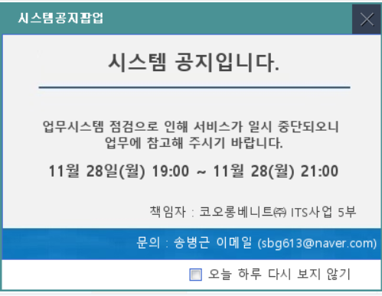
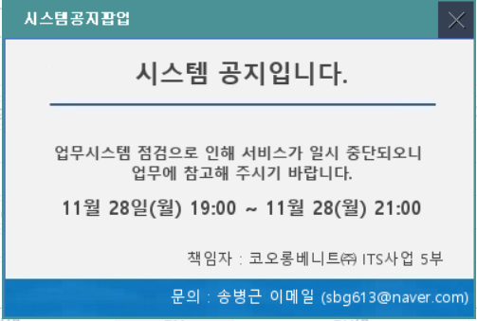
 | * 기본화면 |  |  |  | 게시,게시취소 버튼클릭시 게시여부상태변경

공통 사용

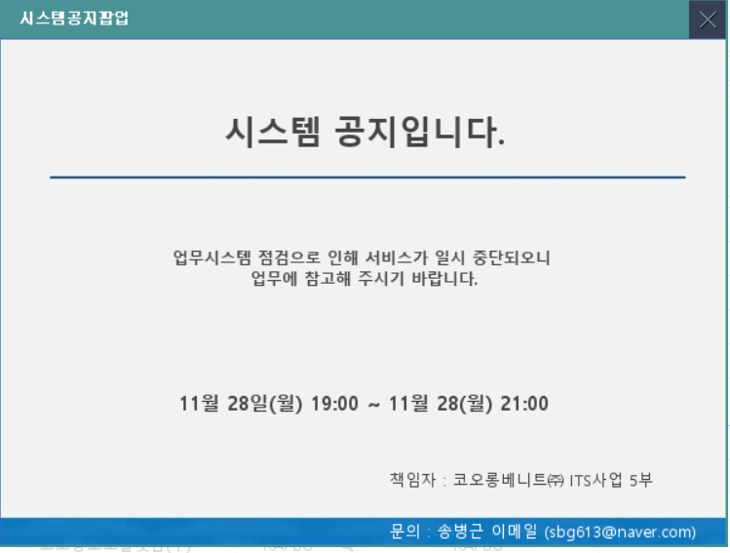
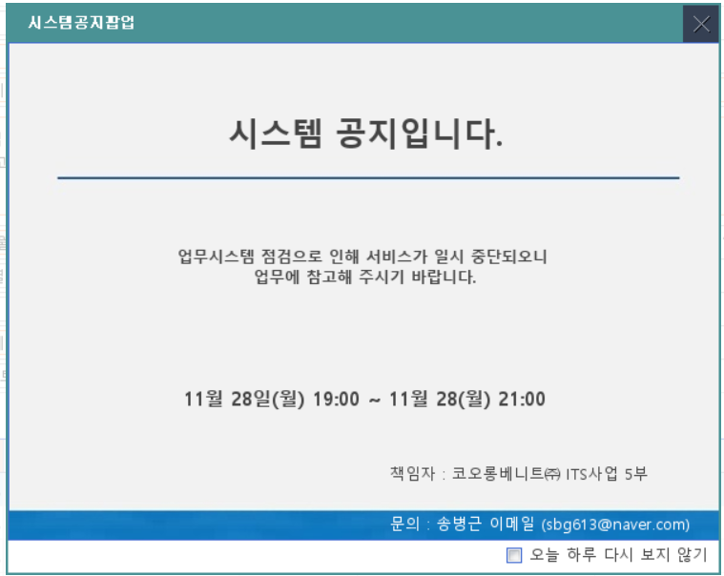

공지구분:텍스트 일때 활성

이미지
공지구분:이미지 일때 활성

팝업사이즈
공지구분:텍스트와 이미지 공통 사용

링크URL
공지구분:링크 일때 활성

* 회사를 추가하지 않으면 전체 공지됨

 | ■ 추가설명 (선택)
 |  | 1 | 공지구분 : 텍스트/이미지/링크 중 택1, default : 텍스트
 |  | 2 | 게시기간은 날짜는 달력팝업에서 선택한다. 시간은 숫자로 입력한다.
 |  | 3 | 게시 시작일은 게시 종료일보다 작아야 한다.
 |  | 4 | 공지구분, 게시기간, 제목은 필수 입력 항목이다.
 |  | 4 | 만약, 공지구분이 '텍스트' 이면,
 |  |  | - | 게시내용, 작업일시, 책임자, 팝업여부, 팝업사이즈, 문의 입력란이 활성화된다.
 |  |  | - | 게시내용은 textarea로 구성한다.
 |  |  | - | 게시내용은 해당 문구가 디폴트로 노출되고 필요한 경우 수정/저장이 가능하다.
 |  |  | - | 작업일시는 텍스트박스로 관리한다.
 |  |  | - | 게시내용, 팝업여부, 팝업사이즈, 문의는 필수 입력 항목이다
 |  | 5 | 만약, 공지구분이 '이미지' 이면,
 |  |  | - | 이미지, 팝업여부, 팝업사이즈, 문의 입력란이 활성화 된다.
 |  |  | - | 이미지, 팝업여부, 팝업사이즈는 필수 입력 항목이다.
 |  | 6 | 만약, 공지구분이 '링크'이면,
 |  |  | - | 링크URL 입력란이 활성화 된다.
 |  |  | - | 링크UR은 필수 입력 항목이다.
 |  | 7 | 팝업여부는 하루동안 열지 않기/계속 띄우기 중 택 1 한다.
 |  | 8 | 팝업사이즈는 600*480/400*380 중 택 1 한다.
 |  | 9 | 게시대상 +(행추가)를 통해 대상회사 추가할 수 있다. Default : 빈행 => 전체 회사 대상으로 공지
 |  | 10 | 미리보기 버튼을 클릭하면 현재페이지에서 등록한 내용이 팝업된다.(미리보기)
 |  | 11 | 게시 버튼을 클릭하면 게시여부 값이 게시로 변경되고, 등록한 내용이 게시일자에 맞게 SSHR 메인에 팝업 게시될 수 있다.
 |  | 12 | 게시취소 버튼을 클릭하면 게시여부 값이 '미게시'로 변경되고 게시가 취소된다.
 |  | 13 | 이미 게시가 되고 있는 공지의 경우 게시취소 버튼을 누르면 alert을 띄워준다. "시스템공지가 게시중입니다. 게시 취소를 계속하시겠습니까?" Yes or no로 택1 후 진행 혹은 stop된다.
 |  | 14 | 게시여부가 게시이면서 게시기간이 오늘날짜 이전건에 대해 오늘날짜 이후로 수정 후 저장버튼을 클릭하면, "게시여부가 게시 상태입니다. 계속 하시겠습니까? " Yes or no 로 택1 후 진행 혹은 stop된다.

[가이드라인]
 | ※ 화면 디자인은 화면의 구조와 내용을 이해할 수 있도록 그리면된다. 모든 방법 가능하다. UI개발툴(XPlatform, ABAP 등)을 이용하여 그리거나, PPT, 워드, 손그림gif도 가능.
 |  | * 단, 손그림의 경우 화면 개발 후 화면덤프로 교체 필요함.
 | ※ 화면사이즈를 명확히 해야하는 경우는 디자이너와 상의하여 화면크기를 미리 정의하여 위와 같이 눈금형태의 템플릿을 제공받아 사용한다.
 |  | *[R] readonly, default setting
 | ※ 내용 변경 시 해당 변경 영역을 녹색박스로 표시, 박스 상단우측에 (개정이력 작성일 : 변경사항)을 기입한다. 삭제는 취소선 처리한다.이전 버전의 변경 표시와 셀 색은 초기화한다.(박스/표시 삭제)

화면 Control
■ UI 화면 요소 설명
Screen 영역 | Screen Object | 속성 | DB |  | Default(초기화) | Default(초기화) | 필수 | Validation | 필수 | Validation | Event
 |  |  | 테이블 | 컬럼 |  | LoV | 조회 | 조회 | 저장 | 저장
Master 버튼 | 저장 | 버튼 |  |  |  |  |  |  |  |  | 클릭시 > [저장 logic]
 | 삭제 | 버튼 |  |  |  |  |  |  |  |  | 클릭시 > [삭제 logic]
 | 닫기 | 버튼 |  |  |  |  |  |  |  |  | 클릭시 > 메뉴종료(공통기능)
 | 게시 | 버튼 |  |  |  |  |  |  |  |  | 클릭시 > [게시 logic]
 | 게시 취소 | 버튼 |  |  |  |  |  |  |  |  | 클릭시 > [게시 취소 logic]
 | 미리보기 | 버튼 |  |  |  |  |  |  |  |  | 클릭시 > [미리보기 logic] - hrCom::KLCOM_90070_P_L.xfdl - hrCom::KLCOM_90070_P_S.xfdl
시스템공지팝업관리상세 | 공지구분 | Combo | PS_KLCHT_NOTICE | KLCC_NOTICE_TYPE | edittype=normal | Translate Values 이미지(IMG)/링크(LNK)/텍스트(TXT) |  |  | 필수
 | 게시여부 | Combo | PS_KLCHT_NOTICE | KLCC_OPEN_YN | edittype=none | Translate Values 개시(Y), 미개시(N)
 | 게시기간 시작일 |  | PS_KLCHT_NOTICE | KLDE_OPEN_START_DT | edittype=normal | com::comCalendarMonth.xfdl |  |  | 필수
 | 게시기간 시작시간 |  | PS_KLCHT_NOTICE | KLCC_OPEN_START_TM | edittype=normal | Mask ##:## |  |  | 필수 | 00:00~23:59 제한
 | 게시기간 종료일 |  | PS_KLCHT_NOTICE | KLDE_OPEN_END_DT | edittype=normal | com::comCalendarMonth.xfdl |  |  | 필수
 | 게시기간 종료시간 |  | PS_KLCHT_NOTICE | KLCC_OPEN_END_TM | edittype=normal | Mask ##:## |  |  | 필수 | 00:00~23:59 제한
 | 제목 |  | PS_KLCHT_NOTICE | KLCC_TITLE | edittype=normal |  |  |  | 필수
 | 게시내용 |  | PS_KLCHT_NOTICE | KLCC_CONTENTS | edittype=normal | 업무시스템 점검으로 인해 서비스가 일시 중단되오니 업무에 참고해 주시기 바랍니다. |  |  | 필수
 | 작업일시 |  | PS_KLCHT_NOTICE | KLCC_WORK_SCHEDULE | edittype=normal |  |  |  | 필수
 | 책임자 |  | PS_KLCHT_NOTICE | KLCC_MANAGER | edittype=normal
 | 이미지첨부
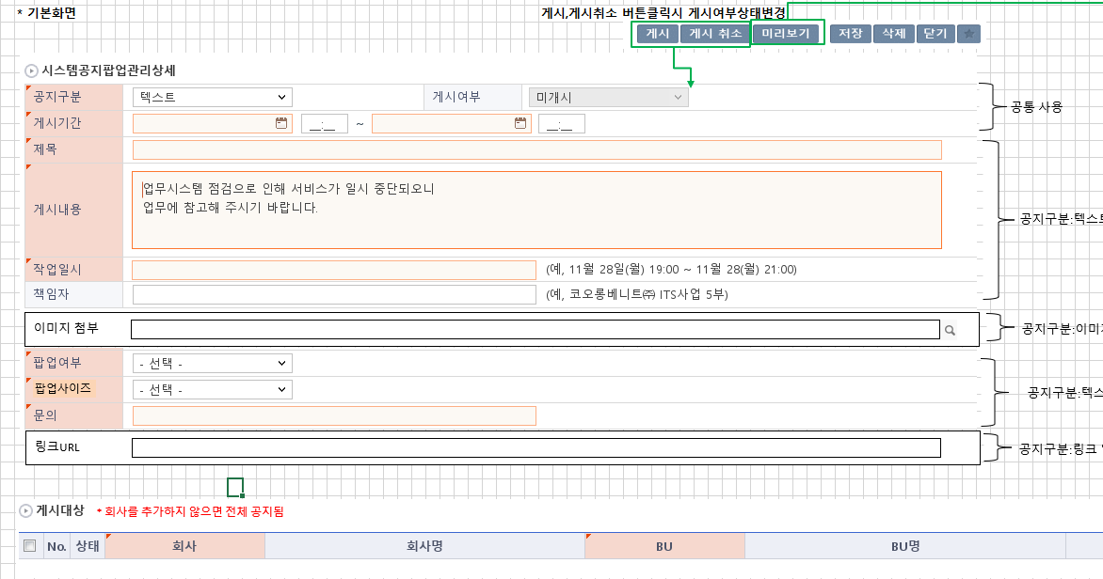
 | 팝업여부 | Combo | PS_KLCHT_NOTICE | KLCC_POP_TYPE | edittype=normal | Translate Values 하루동안 열지 않기(10), 계속 띄우기(20) |  |  | 필수
 | 팝업사이즈 | Combo | PS_KLCHT_NOTICE | KLCC_VIEW_TYPE | edittype=normal | Translate Values 600X450(L), 400X356(S) |  |  | 필수
 | 문의 |  | PS_KLCHT_NOTICE | KLCC_INQUIRY | edittype=normal |  |  |  | 필수
 | 링크URL |  | PS_KLCHT_NOTICE | KLCC_INQUIRY | edittype=normal |  |  |  | 필수

시스템공지팝업관리 게시대상 버튼 | 행추가유형 | Dropdown |  |  | enabled | 상단, 하단, 현재위치 상단으로 초기 설정
 | 행추가 | 버튼 |  |  | enabled
 | 행복사 | 버튼 |  |  | enabled
 | 행삭제 | 버튼 |  |  | enabled
 | 엑셀다운로드 | 버튼 |  |  | enabled
시스템공지팝업관리 게시대상 | No. | 숫자 |  |  | edittype=none
 | 상태 | 이미지 |  |  | edittype=none | 조회 Status=R 수정 Status=U 등록 Status=C
 | 회사 |  | PS_KLCHT_NOTICE_DT | COMPANY | edittype=normal | gfnDataDic ["company"]] |  |  | 필수
 | 회사명 |  | PS_TYCHT_G_CMNS_CD | TYCC_GRP_CMN_CD_NM | edittype=none
 | BU |  | PS_KLCHT_NOTICE_DT | BUSINESS_UNIT | edittype=normal | gfnDataDic ["businessUnit"] |  |  | 필수
 | BU명 |  | PS_TYCHT_G_CMNS_CD | TYCC_GRP_CMN_CD_NM | edittype=none
 | 비고 |  | PS_KLCHT_NOTICE_DT | TYLC_MEMO | edittype=normal

■ 추가설명 (선택)

[가이드라인]
※ Screen Object는 화면의 모든 버튼과 입출력객체들을 나열한다.
※ 속성은 Object의 종류, 크기, 입력mode(한글, 숫자, 영숫자 등),
※ Default(초기화)는 화면 최초 로딩시 사용자권한별로 셋업되는 내용들이다.
※ Default(초기화)의 LoV는 자료사전, 콤보, 체크박스, 라디오버튼 등 입력가능한 값이제한되어 있는 경우, 제한된 값을 제시하는 방법을 설명한다.
 | * 자료사전 : 자료사전명 or 테이블.컬럼(컬럼2)_{조건}
 | * 공통코드 : 공통코드ID
 | * 콤보 : 테이블.컬럼(컬럼2)_{조건} --- 컬럼: display, (컬럼2): 전달값, {조건} : 조회조건 있는 경우 표시
 | * 콤보 : 테이블.컬럼+컬럼3(컬럼2)_{조건} --- 컬럼+컬럼3: 두개필드를 합쳐서 display, (컬럼2): 전달값, {조건} : 조회조건 있는 경우 표시
 | * 콤보 : "전체(A),브랜드별(B),회사별(C)" --- 콤보 내용을 하드코딩, ( )안의 내용으로 값처리.
 | * 라디오 : 공통코드.코드명
※ 필수는 CRUD이벤트시마다 필수로 입력되야하는 컬럼을 명시한다.
※ Validation은 CRUD이벤트별 값의 유효성체크내용을 명시한다. 모든 경우 동일하면 하나로 합쳐도 된다.
※ Event는 Screen Object에 적용가능한 Event(onClick, onChange 등)별 연결되는 다음 Action을 설명한다.
 | * Event > [다음 Action]
 | ex) 변경시(onChange) > 유효성검사
 | ex) 클릭시 > [저장Logic]
 | - 다음 Action이 [ ]로 감싸져 있는 경우 내용은 logic sheet에서 Logic명을 찾아 연결한다.
 | - 별도 로직이 없이 간단한 처리의 경우는 [ ]없이 설명한다.
 | ex) 같은행의 칼럼값이 변경되면 > Status=U
※ Master Button
 | * UX와 UI개발표준가이드 참조

※ Grid 영역은 그룹 표준 UX를 따라 움직인다. 자세한 내용은 UX가이드와 개발가이드 참조.
 | * Check : 체크한경우 행이 선택됨을 의미한다. 삭제시 사용??
 | * Status : Grid 각 행의 CRUD상태를 표시한다.
 | * XPlatform UX가이드 :
※ History 작성
 | -. 변경 및 추가 되는 내용은 "개정이력작성일" 을 History ID로 표기하여 내역 작성.
 | > 제거되는 내용은 삭제하지 않고, 스트라이크 태그처리하여 , 기존 이력은 관리한다.
 | ※ "History ID" 필드 존재 시 "History ID"에 개정이력 작성일 입력, 존재하지 않을경우 , 변경되는 항목에 "(개정이력 작성일 : 변경사항)"로 내역 관리
 | (예시) "추가","변경","삭제" << "녹색" 바탕으로 표기 , 이전 버전의 변경 부분 중 셀 색을 기존 값으로 원복시켜야 함
 | > (개정이력 작성일 : 저장 필드 추가)
 | > (개정이력 작성일 : 단가필드 계산 계산로직 변경)
 | > (개정이력 작성일 : 비고항목은 TEXT 필드로 단문만 입력 한다. <-- 취소선 처리 )

Event 작성가이드
◈ 화면Control
 | ■ UI 화면 요소 설명
 | Screen 영역 | Screen Object | 속성 | DB |  | Default(초기화) | Default(초기화) | Default(초기화) | 필수 | 필수 | 필수 | Validation | Validation | Validation | Event
 |  |  |  | 테이블 | 칼럼 | 본사 권한 | 매장 권한 | LoV | Master 조회 | Master 저장 | 상세조회 | Master 조회 | Master 저장 | 상세조회
1
 | Master 버튼 | 조회 | 버튼 |  |  | 활성 | 활성 |  |  |  |  |  |  |  | 클릭시 > [Master 조회logic]
 |  | 저장 | 버튼 |  |  | 활성 | 비활성 |  |  |  |  |  |  |  | 클릭시 > [Master 저장logic]
2
 | 상세 버튼 | 상세 조회 | 버튼 |  |  | 활성 | 비활성 |  |  |  |  |  |  |  | 클릭시 > [상세조회logic]

 | [가이드라인]
 | Screen Object 중 event가 있다면(버튼/팝업) "필수", "Validation" 항목을 추가하고 내용을 작성한다.
 | Event 에서 [logic]을 작성하면 logic 탭에서 상세 내용을 기술한다.

◈ Logic
 | ■ Logic 설명
 | Logic명 | 처리방법 | 변경일 |  |  | 내용 |  |  |  | 메시지
 | Master 조회logic | 서버(CSI) |  |  |  | input : 재고DO
 |  |  |  |  |  | process : 재고DO 검색조건을 확인한다 검색 조건이 없으면 검색 조건을 넣으라는 메시지를 보내준다. 검색 조건이 있으면 검색 조건으로 재고 목록을 조회한다. |  |  |  | [MSG(E)] MSG001 : 검색조건을 입력하세요.
 |  |  |  |  |  | exception :
 |  |  |  |  |  | output : List<재고DO>
 | Master 저장logic |  |  |  |  | input : 재고DO
 |  |  |  |  |  | process :
 |  |  |  |  |  | exception :
 |  |  |  |  |  | output : List<재고DO>
 | 상세조회logic | 서버 |  |  |  | input : 재고DO |  |  |  | [MSG(E)] MSG002 : ~~는 필수 입력입니다.
 |  |  |  |  |  | process :~~~~~~~~~~~~~~
 |  |  |  |  |  | exception :
 |  |  |  |  |  | output : List<재고DO>

Sheet1
게시
게시취소
미리보기
삭제

텍스트(/이미지-추후 SSHR에서 바로 링크거는 방법 확인 후 처리)
*게시여부 | N
*공지구분
*게시기간 |  | ~
*제목
textarea
업무시스템 점검으로 인해 서비스가 일시 중단되오니
업무에 참고해 주시기 바랍니다.
*게시내용

하루동안 열지 않기/계속 띄우기
*작업일시 |  |  | (예, 11월 28일(월) 19:00 ~ 11월 28(월) 21:00)
*팝업여부
*문의
책임자 |  | (예, 코오롱베니트㈜ ITS사업 5부)
첨부파일
*게시대상
* 회사를 추가하지 않으면 전체 공지됨

